Forbruksgjeld - juni 2026
Tallene under viser status siste dag i måneden.
 | 2025 |  |  |  |  |  |  | 2026
 | Juni | Juli | Aug | Sep | Okt | Nov | Des | Jan | Feb | Mars | April | Mai | Juni | Diff f. mnd. | % diff f. mnd. | Diff ett år | % diff ett år
Total usikret gjeld (mrd) | 171.7 | 173.9 | 174.1 | 175.4 | 175.5 | 177.2 | 177.3 | 176.3 | 176.3 | 174.1 | 174.0 | 176.3 | 175.3 | -1.0 | -0.6 % | 3.6 | 2.1 %
Nedbetalingslån | 95.9 | 96.5 | 96.6 | 97.4 | 97.7 | 97.8 | 98.6 | 99.2 | 100.5 | 95.3 | 95.2 | 96.6 | 96.9 | 0.3 | 0.3 % | 1.0 | 1.0 %
Rammekreditter | 74.9 | 76.6 | 76.7 | 77.1 | 77 | 78.6 | 77.9 | 76.3 | 75.2 | 78.1 | 78.1 | 79.1 | 77.8 | -1.3 | -1.6 % | 2.9 | 3.9 %
Faktureringskort | 0.9 | 0.8 | 0.8 | 0.9 | 0.8 | 0.8 | 0.7 | 0.7 | 0.7 | 0.7 | 0.7 | 0.7 | 0.7 | 0.0 | 0.0 % | -0.2 | -22.2 %

Totalt innvilget rammekreditt (mrd) | 265.5 | 269.5 | 271.5 | 274 | 275.9 | 280.2 | 282.8 | 281.9 | 282.2 | 283.2 | 283.7 | 283.9 | 284.6 | 0.7 | 0.2 % | 19.1 | 7.2 %
Benyttet rammekreditt | 74.9 | 76.6 | 76.7 | 77.1 | 77 | 78.6 | 77.9 | 76.3 | 75.2 | 78.1 | 78.1 | 79.1 | 77.8 | -1.3 | -1.6 % | 2.9 | 3.9 %
Rentebærende rammekreditt | 40.6 | 40.2 | 40.5 | 41.5 | 41.6 | 41.3 | 42.0 | 41.7 | 41.7 | 42.2 | 42.3 | 41.6 | 40.5 | -1.1 | -2.6 % | -0.1 | -0.2 %
Ikke-rentebærende rammekreditt | 34.4 | 36.4 | 36.2 | 35.6 | 35.3 | 37.3 | 36 | 34.7 | 33.5 | 35.9 | 35.9 | 37.5 | 37.3 | -0.2 | -0.5 % | 2.9 | 8.4 %
Rentebærende forbruksgjeld | 136.5 | 136.7 | 137.1 | 138.9 | 139.3 | 139.1 | 140.6 | 140.9 | 142.2 | 137.5 | 137.5 | 138.2 | 137.4 | -0.8 | -0.6 % | 0.9 | 0.7 %
Personer med usikret gjeld | 3,443,972 | 3,454,459 | 3,463,320 | 3,472,523 | 3,480,151 | 3,492,084 | 3,497,229 | 3,471,820 | 3,478,614 | 3,486,655 | 3,492,489 | 3,496,968 | 3,504,041 | 7,073 | 0.2 % | 60,069 | 1.7 %
Antall personer med rammekreditt | 3,364,041 | 3,375,522 | 3,385,007 | 3,393,593 | 3,401,963 | 3,414,425 | 3,422,068 | 3,396,791 | 3,403,581 | 3,411,740 | 3,418,091 | 3,422,444 | 3,430,653 | 8,209 | 0.2 % | 66,612 | 2.0 %
Antall personer med nedbetalingslån | 500,518 | 498,999 | 501,002 | 518,551 | 521,128 | 533,609 | 533,803 | 529,403 | 528,596 | 527,895 | 526,568 | 529,448 | 525,995 | -3,453 | -0.7 % | 25,477 | 5.1 %
Antall personer med faktureringskort | 71,512 | 67,360 | 68,284 | 68,124 | 66,051 | 64,927 | 61,599 | 59,746 | 57,970 | 57,373 | 57,661 | 56,794 | 55,490 | -1,304 | -2.3 % | -16,022 | -22.4 %

Antall usikrede lån | 8,047,932 | 8,082,617 | 8,104,868 | 8,175,867 | 8,199,832 | 8,286,931 | 8,316,066 | 8,243,223 | 8,268,576 | 8,287,084 | 8,304,331 | 8,306,796 | 8,307,576 | 780 | 0.0 % | 259,644 | 3.2 %
Antall rammekreditter | 7,071,448 | 7,110,149 | 7,128,311 | 7,150,028 | 7,173,012 | 7,240,528 | 7,269,052 | 7,208,100 | 7,235,629 | 7,257,096 | 7,278,646 | 7,271,132 | 7,284,137 | 13,005 | 0.2 % | 212,689 | 3.0 %
Antall nedbetalingslån | 901,935 | 902,337 | 905,379 | 954,814 | 958,097 | 978,698 | 982,922 | 972,916 | 972,696 | 970,331 | 965,753 | 976,583 | 965,827 | -10,756 | -1.1 % | 63,892 | 7.1 %
Antall faktureringskort | 74,549 | 70,131 | 71,178 | 71,025 | 68,723 | 67,705 | 64,092 | 62,207 | 60,251 | 59,657 | 59,932 | 59,081 | 57,612 | -1,469 | -2.5 % | -16,937 | -22.7 %

Total forbruksgjeld i Norge (mrd.) juni 2025 - juni 2026
Nedbetalingslån (mrd.) juni 2025 - juni 2026
Total rentebærende forbruksgjeld (mrd.) juni 2025 - juni 2026

Kredittkortgjeld i rentefri periode (mrd.) juni 2025 - juni 2026
 | Ikke-rentebærende rammekreditt | #REF!
Juni | 34.4
Juli | 36.4
Aug | 36.2
Sep | 35.6
Okt | 35.3
Nov | 37.3
Des | 36
Jan | 34.7
Feb | 33.5
Mars | 35.9
April | 35.9
Mai | 37.5
Juni | 37.3
Kredittkortgjeld hvor det betales renter (mrd.) juni 2025 - juni 2026
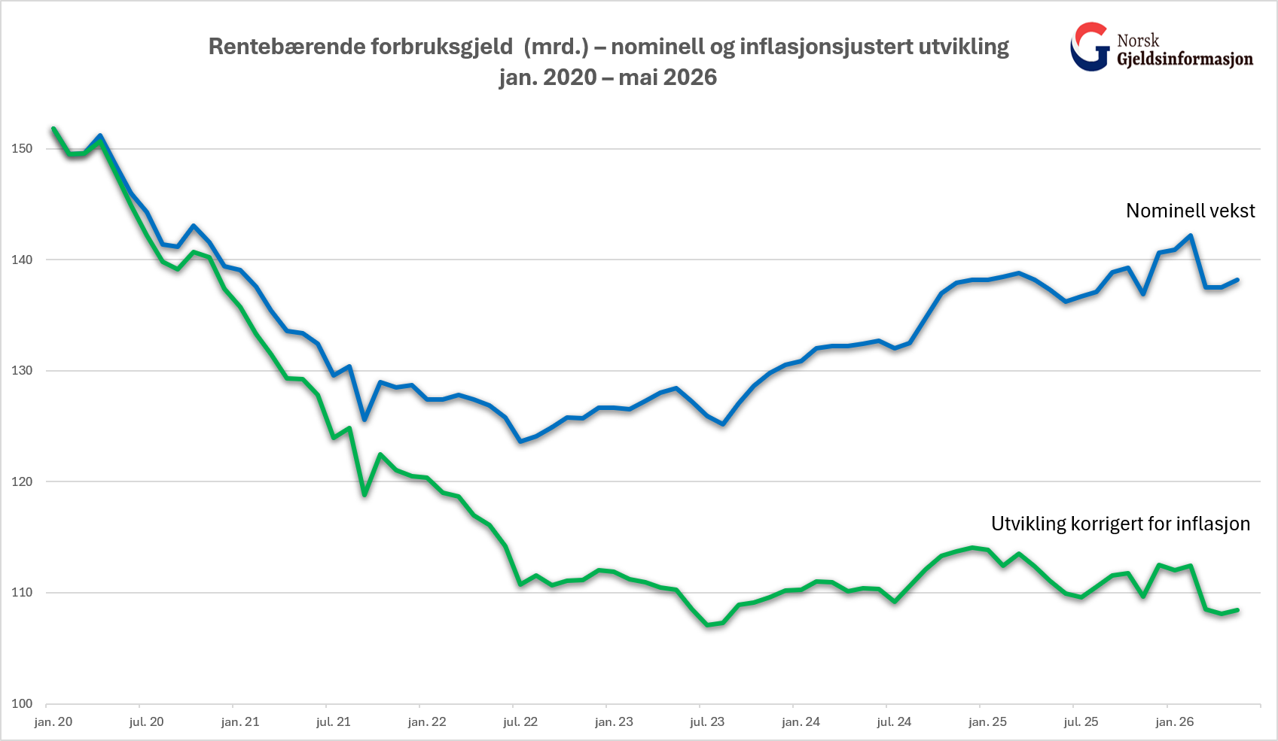

Forklaringer

Nedbetalingslån/forbrukslån: Lån hvor det er avtalt en fast nedbetalingsplan med finansforetaket.

Rammekreditt/kredittkortgjeld: Kontokreditt eller kredittkort hvor du har fått innvilget en kredittramme, men det ikke avtalt noen nedbetalingsplan. Beløpet viser hvor mye som er benyttet av rammen.

Ikke-rentebærende rammekreditt/kredittkortgjeld i rentefri periode: Benyttet rammekreditt som ikke er forfalt til betaling.
Rentebærende rammekreditt/kredittkortgjeld hvor det betales renter: Benyttet rammekreditt som ikke er betalt ved forfall.

Faktureringskort: Betalingskort hvor alt må betales ved forfall.

Forbruksgjeld hvor det betales renter: Nedbetalingslån og rentebærende kredittkortgjeld.

Total rentebærende forbruksgjeld: Summen av forbrukslån og rentebærende rammekreditt/kredittkortgjeld.

KPI: Konsumprisindeksen - publiseres av SSB

